index
◆本ファイルの使い方

 | ① | 「①必要情報の入力」の各項目(申請書番号・申請者名・及び事業所名)を入力してください。

 | ② | 「高効率ヒートポンプ」ボタンをクリックしてください。
 |  | ⇒ 別シートで、「提出チェックシート」（P.1～3）、ファイルラベル（P.4）、及びファイルインデックス（P.5）が表示されます。

 | ③ | 全てのページを印刷し、チェックシート(P.1)「申請者の基本情報」の4行目「実施体制」を記入したうえで、
 |  | 各「確認内容」についてチェックを行ってください。
 | ④ | ファイルラベル、ファイルインデックスは、ファイル提出時に活用してください。

①必要情報の入力

申請書番号・申請者名・事業所名を入力してください

 |  | 申請書番号 | BAB203-01-

 |  | 申請者名

 |  | 事業所名

②「高効率ヒートポンプ」ボタンをクリックし、別シートへ移動

高効率ヒートポンプ

③表示された別シートを印刷(カラー印刷)

計５枚出力されます。
・１～３枚目・・・書類の内容、ファイリングにおけるチェック項目 （正しい内容で、正しくファイリングしたか、チェックしてください）
・４枚目・・・ファイルラベル （交付申請書類のファイリングにご利用ください）
・５枚目・・・ファイルインデックス （交付申請書類のファイリングにご利用ください）

高効率ヒートポンプ
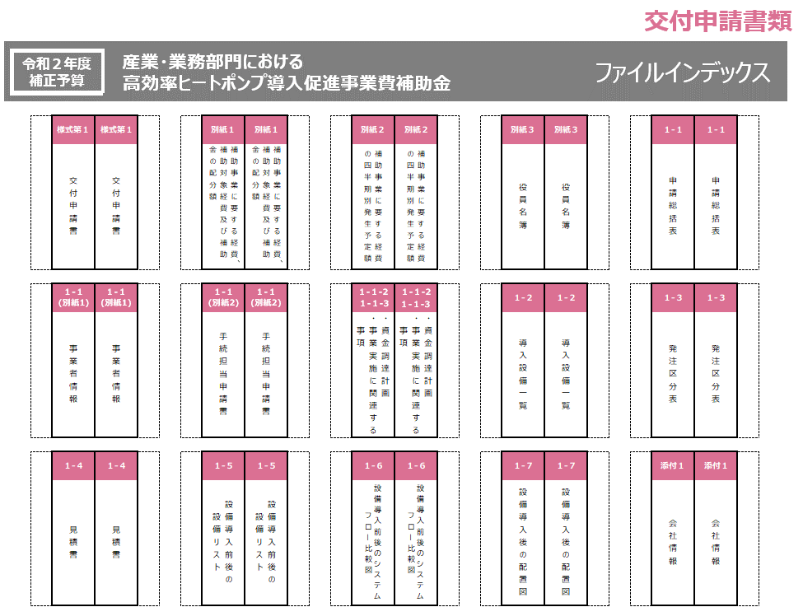
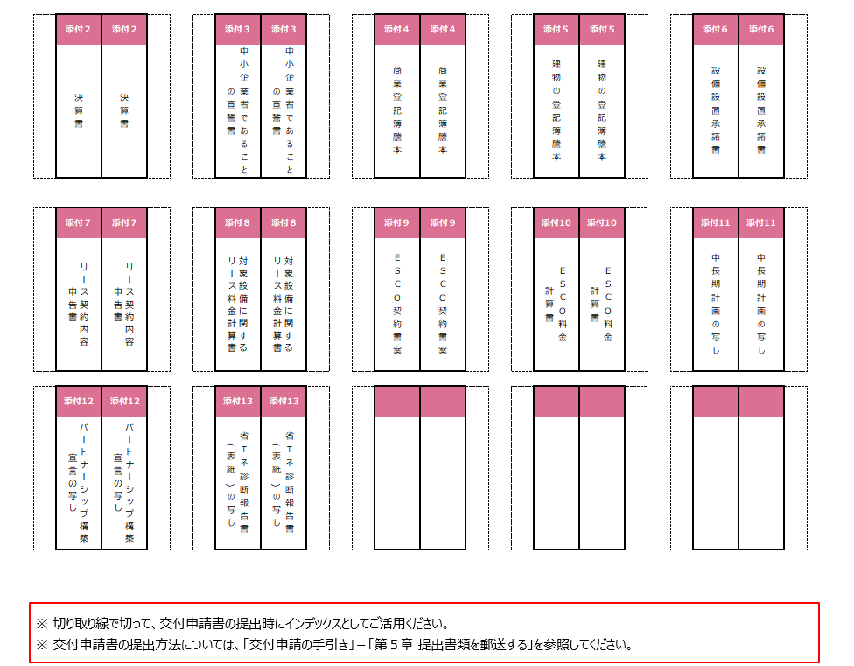
交付申請書類
チェックシートは印刷してご利用ください。

令和２年度
産業・業務部門における
提出書類チェックシート

補正予算
高効率ヒートポンプ導入促進事業費補助金

申請者の基本情報

申請書番号 |  |  |  |  |  |  | BAB203-01-

申請者名 |  |  |  |  |  |  | 0

事業所名 |  |  |  |  |  |  | 0

実施体制 |  |  |  |  |  |  | □単独申請 □共同申請 ( □リース事業者 □ＥＳＣＯ事業者 )

●全ての申請者が提出する書類のチェック項目 ※ファイルを作成・提出する前に、下表を使ってチェックしてください。以下同様。

NO |  |  |  | 書類名称 |  | 確認内容 |  | 書式 | 入手方法 | 原本また は写し |  | チェック欄

様式第１ |  |  |  | 交付申請書 |  | (かがみ)出力された内容が、会社情報資料や商業登記簿謄本と相違がないか |  | 指定 | ポータル出力 | 原本

 |  |  |  |  |  | (かがみ)押印できない場合、社内決裁ルールや社内規約等を添付したか

 |  |  |  |  |  | (かがみ)(共同申請の場合)押印できない場合、社内決裁ルールや社内規約等を入手し、添付したか

 |  |  |  |  |  | (2枚目)「1.補助事業の名称」が印字されているか

 |  |  |  |  |  | (2枚目)「8.補助事業の開始及び完了予定日」が、「2022年2月15日」以前に設定されているか

別紙１ |  |  |  | 補助事業に要する経費、補助対象経費及び補助金の配分額 |  | 出力された内容が、見積書やそこから算出される「設備費」、及び「工事費」の金額と一致しているか |  | 指定 | ポータル出力 | 原本

別紙２ |  |  |  | 補助事業に要する経費の 四半期別発生予定額 |  | 出力された内容が、見積書に記載された「設備費」、及び「工事費」の金額と一致しているか |  | 指定 | ポータル出力 | 原本

別紙３ |  |  |  | 役員名簿 |  | 商業登記簿謄本に記載されている役員を記載したか 個人事業主の場合は、「青色申告書」に記載のとおりに記載したか |  | 指定 | ダウンロード | 原本

 |  |  |  |  |  | (共同申請する場合)全ての共同申請者について、法人毎に分けて作成したか

１-１ |  |  |  | 実施計画書 | 申請総括表 | 「補助事業名」が印字されているか |  | 指定 | ポータル出力 | 原本

 |  |  |  |  |  | 「事業完了予定日」が、「2022年2月15日」以前に設定されているか

 |  |  |  |  |  | 「事業費」が、見積書に記載された「設備費」、及び「工事費」の金額と一致しているか

 |  |  |  |  |  | 評価項目について、該当項目に〇印が印字されているか

１-１ (別紙１) |  |  |  |  | 事業者情報 | 出力された内容が、商業登記簿謄本と一致しているか |  | 指定 | ポータル出力 | 原本

 |  |  |  |  |  | 「会社法人等番号」が、商業登記簿謄本に記載の12桁の番号か

 |  |  |  |  |  | 事業者を複数登録した場合、全ての事業者分の書類を添付したか

１-１ (別紙２) |  |  |  |  | 手続担当申請書 ※ 手続担当を利用している 場合のみ提出 | 押印できない場合は、社内決裁ルールや社内規約等を入手し、添付したか |  | 指定 | ポータル出力、 又は ダウンロード | 原本

 |  |  |  |  |  | 手続を担当する事業者の情報について、商業登記簿謄本、又は青色申告書に記載されている内容と一致しているか

 |  |  |  |  |  | 「会社法人等番号」が、商業登記簿謄本に記載の12桁の番号か

 |  |  |  |  |  | 「連絡先(管理担当)」に印字された担当者情報には、申請だけでなく、申請後の各種対応まで責任をもって手続を行える方を記載したか

１-１-２, １-１-３ |  |  |  |  | 資金調達計画 | 「調達金額」に誤りがないか |  | 指定 | ポータル出力 | 原本

 |  |  |  |  |  | (補助対象設備を担保に供する場合)「補助対象設備の担保の有無」にて「有り」を選択しているか

 |  |  |  |  | 事業実施に関連する事項 | 出力内容に相違がないか |  | 指定 | ポータル出力 | 原本

１-２ |  |  |  |  | 導入設備一覧 | 出力内容に相違がないか |  | 指定 | ポータル出力 | 原本

１-３ |  |  |  |  | 発注区分表 | 出力された金額が、見積書に記載された金額と一致しているか |  | 指定 | ポータル出力 | 原本

 |  |  |  |  |  | (2枚目)出力された設備種別毎の「内訳」の金額が、見積書に記載された金額と一致しているか

 |  |  |  |  |  | 導入する補助対象設備の「最長の法定耐用年数(処分制限期間)」は正しいか

１-４ |  |  |  |  | 見積書 | 見積書作成日が、本事業の公募要領の公開日(2021年9月3日)以降になっているか |  | 自由 | 別途入手 | 写し

 |  |  |  |  |  | 交付申請時に有効な見積書であるか

 |  |  |  |  |  | 2022年2月15日までに事業完了できる納品日であるか

 |  |  |  |  |  | 補助対象経費と補助対象外経費が明確に分かれているか

 |  |  |  |  |  | 項目毎(設備費、付帯設備費、工事費)に小計が記載されているか

 |  |  |  |  |  | 支払条件が「現金払い」であることが明記されているか

 |  |  |  |  |  | 原則、値引きの記載はせず、値引き後の単価・経費で記載しているか やむを得ず値引き項目を立てる必要がある場合は、個別の項目毎(設備費の場合は型番毎)に値引き額を記載しているか

●全ての申請者が提出する書類のチェック項目（続き）
チェックシートは印刷してご利用ください。
NO |  |  |  | 書類名称 |  | 確認内容 |  | 書式 | 入手方法 | 原本また は写し |  | チェック欄

１-５ |  |  |  | 実施計画書 | 設備導入前後の設備リスト | 申請書番号を記載したか |  | 指定 | ダウンロード | 原本

 |  |  |  |  |  | 本事業に関連する全ての既存の加熱設備、及び導入する設備をもれなく入力したか

 |  |  |  |  |  | 導入する設備の本体設備と付帯設備の「メーカー」、「製品名」、「型番」、及び「台数」は、見積書に記載されたとおり(同じ文字列で)入力したか

 |  |  |  |  |  | 入力した全ての設備に、「設備番号」を付与したか また、番号を付与した各設備について、「設置状態」をもれなく選択したか

 |  |  |  |  |  | 各設備番号の設備について入力した「設置場所」が、「1-7 設備導入前後の配置図」に記載した「設置場所」と一致しているか

１-６ |  |  |  |  | 設備導入前後のシステムフロー 比較図 | 申請書番号を記載したか |  | 指定 /自由 | 別途入手、 又は ダウンロード | 原本/写し

 |  |  |  |  |  | 設備の導入前と導入後、それぞれについてのシステムフローを図示したか

 |  |  |  |  |  | 「1-5 設備導入前後の設備リスト」で入力した全ての設備を図示したか

 |  |  |  |  |  | 図示した全ての設備に、「1-5 設備導入前後の設備リスト」で付与した「設備番号」を付記したか

１-７ |  |  |  |  | 設備導入前後の配置図 | 申請書番号を記載したか |  | 指定 /自由 | 別途入手、 又は ダウンロード | 原本/写し

 |  |  |  |  |  | 「設置場所」名を記載したか

 |  |  |  |  |  | 設備を設置した建物/フロアが複数に分かれている場合、建物/フロア毎に図面を作成したか

 |  |  |  |  |  | 「1-5 設備導入前後の設備リスト」で「設置状態」を「導入」、又は「残置」とした設備を全て図示したか

 |  |  |  |  |  | 各設備の配置が明確にわかるように図示したか

 |  |  |  |  |  | 図示した全ての設備に、「1-5 設備導入前後の設備リスト」で付与した「設備番号」を付記したか

●全ての申請者が提出する添付書類（添付１～５）のチェック項目 ※【】で囲まれた条件に該当する場合は、【】内の条件も確認してください。

文書 番号 |  | 書類名称 |  |  |  | 確認内容 |  | 書式 | 入手方法 | 原本また は写し |  | チェック欄

添付１ |  | 会社情報 |  |  |  | 会社名、業種、資本金、及び従業員数等の項目が入った概要書類や会社パンフレット等を添付したか |  | 指定 /自由 | 別途入手、 又は ダウンロード | 原本/写し

 |  |  |  |  |  | 事業内容、資本金、及び従業員数に該当するページに付箋を貼り、該当箇所を蛍光ペン等で目立たせたか

 |  |  |  |  |  | 概要書類等に記載の情報が、商業登記簿謄本の記載と一致しているか

 |  |  |  |  |  | 商業登記簿謄本に記載されている12桁の法人等番号を記載したか

 |  |  |  |  |  | 【地方公共団体等、会社情報を提出できない法人の場合】 法人概要申告書を作成し、添付したか

 |  |  |  |  |  | 【中小企業団体等の場合】 各法律に基づいて設立(認可)されたことを示す証憑書類を添付したか

添付２ |  | 決算書 (貸借対照表(決算短信も可)) |  |  |  | 直近１年分の書類であるか |  | 自由 | 別途入手 | 写し

 |  |  |  |  |  | 単独決算の書類を用意したか

 |  |  |  |  |  | 決算期が明記されているか

 |  |  |  |  |  | 法人名がわかる表紙を一緒に添付したか

 |  |  |  |  |  | 【1法人下の複数の事業所のうちの1事業所が申請している場合】 事業所ではなく、法人全体の決算書を添付したか

 |  |  |  |  |  | 【個人事業主の場合】 決算書ではなく、税務署の受領印が押印された「確定申告書B」と所得税青色申告決算書を添付したか

添付３ |  | 中小企業者であることの宣誓書 |  |  |  | (項目1)全ての株主、及び出資者が、その出資比率順に記載したか |  | 指定 | ダウンロード | 原本

 |  |  |  |  |  | (項目1)【「株主名、又は出資者名」が企業の場合】 法人格を省略することなく正確に記載したか

 |  |  |  |  |  | (項目1)【「株主名、又は出資者名」が個人事業主の場合】 姓名を、匿名ではなく本名で記載したか

 |  |  |  |  |  | (項目1)出資比率の合計が100.0%になっているか

 |  |  |  |  |  | (項目2)該当項目にチェックを入れたか、必要に応じて金額を入力したか

添付４ |  | 商業登記簿謄本 (履歴事項全部証明書、又は 現在事項全部証明書) |  |  |  | 発行から６か月以内のものを添付したか |  | 自由 | 別途入手 | 原本/写し

 |  |  |  |  |  | 法務局が発行した、登記官印が確認できる商業登記簿謄本であるか (オンラインサービス「登記情報提供サービス」より入手するPDFでも可)

 |  |  |  |  |  | 【共同申請する場合】 全ての共同申請者の商業登記簿謄本を添付したか

 |  |  |  |  |  | 【設備使用者が複数いる場合】 全ての設備使用者の商業登記簿謄本を取得したか

添付５ |  | 補助対象設備を導入する建物の 登記簿謄本 (全部事項証明書) |  |  |  | 発行から６か月以内のものを添付したか |  | 自由 | 別途入手 | 原本/写し

 |  |  |  |  |  | 法務局が発行した、登記官印が確認できる建物の登記簿謄本であるか (オンラインサービス「登記情報提供サービス」より入手するPDFでも可)

 |  |  |  |  |  | 補助対象設備を設置する建物の登記簿謄本を全ページ添付したか

 |  |  |  |  |  | 建物情報が複数記載ある場合、該当するページに付箋を貼り、該当箇所を蛍光ペン等で目立たせたか

 |  |  |  |  |  | 【建物が未登記の場合】 代わりに「固定資産評価証明書」を添付したか

 |  |  |  |  |  | 【建物所有者と設備使用者が異なる場合】 建物の登記簿謄本に加えて、「添付６ 設備設置承諾書」を添付したか

●必要な申請者のみが提出する添付書類（添付6～添付11）のチェック項目
チェックシートは印刷してご利用ください。

申請者 |  | 文書 番号 |  | 書類名称 |  | 確認内容 |  | 書式 | 入手方法 | 原本また は写し |  | チェック欄

添付６ |  | 建物所有者と設備使用者が異なる場合 |  |  |  | 建物所有者の承諾年月日、及び所有者情報の記載があるか |  | 指定 | ダウンロード | 原本
 |  | 設備設置承諾書
 |  |  |  |  |  | 建物所有者の押印を取得したか

添付７ |  | リース事業者と共同申請する場合 |  |  |  | リース契約期間を正しく記載したか |  | 指定 | ダウンロード | 写し
 |  | リース契約内容申告書
 |  |  |  |  |  | リース対象となる補助対象設備の型番、台数、処分制限期間を正しく記載したか

 |  |  |  |  |  | 【複数のリース契約により設備を導入する場合】 契約毎に書類を作成したか

添付８ |  | リース事業者と共同申請する場合 |  |  |  | リース契約期間の記載は正しいか
 |  | 対象設備に関する リース料金計算書
 |  |  |  |  |  | リース対象費用の計算は正しいか

 |  |  |  |  |  | 【複数のリース契約により設備を導入する場合】 契約毎に書類を作成したか

添付９ |  | ESCO事業者と共同申請する場合 |  |  |  | ESCO事業者との契約書案を添付したか |  | 自由 | 別途入手 | 写し
 |  | ESCO契約書案

添付 10 |  | ESCO事業者と共同申請する場合 |  |  |  | ESCO契約を利用する場合にかかる料金の計算書を添付したか |  | 自由 | 別途入手 | 写し
 |  | ESCO料金計算書

添付 11 |  | 「交付申請の手引き(申請方法編)」P.39参照 |  |  |  | 全ページを添付したか |  | 自由 | 別途入手 | 写し
 |  | 中長期計画の写し

●ファイリングにおけるチェック項目
※提出ファイルとして適切な状態であるか、下表を使ってチェックしてください。

確認内容 |  |  |  |  |  |  |  |  |  |  | チェック欄

ファイルの表紙、及び背表紙に、申請書番号・補助事業者名・事業所名が記載されているか |  |  |  |  |  |  |  |  |  |  | □

「交付申請の手引き(申請方法編)」Ｐ.10の「■提出書類一覧」に示された書類が全て揃っているか |  |  |  |  |  |  |  |  |  |  | □

補助事業ポータルから出力された書類は、背景に「仮」が表示されていないか |  |  |  |  |  |  |  |  |  |  | □

記入する箇所がある場合、ボールペン等の筆記具で記入し、鉛筆など証書類で認められないものを使用していないか |  |  |  |  |  |  |  |  |  |  | □

記入する箇所がある書類で訂正があった場合、訂正印を押印しているか |  |  |  |  |  |  |  |  |  |  | □

書類がコピーの場合、文字や印影がはっきり読みとれるか |  |  |  |  |  |  |  |  |  |  | □

各書類はA4サイズで片面印刷されているか(どうしてもA4サイズで準備できない場合、A3サイズも可) |  |  |  |  |  |  |  |  |  |  | □

各書類はホッチキスやクリップ等で留められていないか |  |  |  |  |  |  |  |  |  |  | □

用意した書類全てのコピーを取り、控えのファイルを作成したか |  |  |  |  |  |  |  |  |  |  | □

各書類の先頭には提出書類名称を記載したインデックスが挿入されているか(書類自体に直接インデックスを貼っていないか) |  |  |  |  |  |  |  |  |  |  | □

各書類に穴を開け、A4版の２穴タイプのファイル(ハードタイプ)に直接ファイリングされているか(クリアフォルダに入れていないか、袋とじしていないか) |  |  |  |  |  |  |  |  |  |  | □

各書類の左に十分な余白をとり、記載部分等にパンチ穴がかかっていないか |  |  |  |  |  |  |  |  |  |  | □

ファイルラベル
令和２年度
産業・業務部門における

補正予算
高効率ヒートポンプ導入促進事業費補助金

1
高効率HP
2
 |  |  | 令和２年度補正予算 産業・業務部門における 高効率ヒートポンプ導入促進事業費補助金 (５次公募) 交付申請書 |  |  |  |  |  |  |  |  | 高効率HP
正

 |  |  |  |  |  |  |  |  |  |  |  | BAB203-01-

 | BAB203-01-

 | 0

 |  |  |  |  |  |  |  |  |  |  |  | 0

 | 0

3
 | 〒１０４－００６１ 東京都中央区銀座２-１６-７ 恒産第３ビル６階 一般社団法人 環境共創イニシアチブ 事業第１部 「産業・業務部門における高効率ヒートポンプ導入促進事業費補助金」 ５次公募 交付申請書 在中
 |  |  |  |  |  |  |  |  |  |  |  | 0

切り取り線で切って交付申請書の提出時にご活用ください。
※ 交付申請書の提出方法については、「交付申請の手引き(申請方法編)」－「第５章 提出書類を郵送する」を参照してください。
① 交付申請書のファイル表紙用
② 交付申請書のファイル背表紙用
③ 交付申請書の送付時宛名用

